1.IDENTIFICACION
INFORMACIÓN GENERAL |  | INFORMACIÓN DEL ESTUDIO RESPECTIVO
 |  | NODO NÚMERO |  |  |  |  | 14816
 |  | INFORME NÚMERO |  |  |  |  | 345
CONTRATISTA | UNIÓN TEMPORAL MOVILIDAD 2014 | ORDEN DE TRABAJO No. |  |  |  |  | PROGRAMACION BASICA
 |  | FECHA DE LA ORDEN DE TRABAJO |  |  |  |  | -
 |  | FECHA DE LA TOMA DE INFORMACIÓN |  |  |  |  | 150314
 |  | DÌA DE LA SEMANA
OBJETO DEL CONTRATO | REALIZAR LA TOMA DE INFORMACIÓN DE CAMPO, COMO INSUMO DEL PROGRAMA DE MONITOREO, SEGUIMIENTO Y PLANEACIÓN DEL TRÁNSITO Y EL TRANSPORTE DE BOGOTA D.C | TIPO DE ESTUDIO |  |  |  |  | VOLÚMENES POR TIPO DE VEHÍCULO
 |  | NOMBRE DEL ARCHIVO |  |  |  |  | 14816_AK_45_X_AC_127_140315_VOL_V1.xlsx
 |  | CÓDIGO DEL ESTUDIO |  |  |  |  | VOL
 |  | LUGAR DE LA TOMA DE INFORMACIÓN
NÚMERO DE CONTRATO | 2072-2013 | COORDENADA X |  |  |  |  | LONGITUD
 |  | COORDENADA Y |  |  |  |  | LATITUD

FECHA DE INICIO DEL CONTRATO | 22-01-2014 | PROFESIONALES RESPONSABLES
 |  | CONSULTOR (DIRECTOR) |  |  |  |  | ING. MSC. SANDRA LUCIA NAVAS TEQUIA
 |  | CONSULTOR (COORDINADOR GENERAL) |  |  |  |  | ING. MSC. LUIS FERNANDO RUBIANO BARRERO
INTERVENTORÍA | UNIVERSIDAD NACIONAL DE COLOMBIA | CONSULTOR (EXPERTO EN TRÁNSITO Y TRANSPORTE) |  |  |  |  | ING. ESP. DIANA PAOLA PARADA
 |  | CONSULTOR (ING ANÀLISIS) |  |  |  |  | ING. ESP. LUIS FERNANDO BECERRA
 |  | INTERVENTORÍA (DIRECTOR) |  |  |  |  | ING. MSC. ARTURO ZARATE
 |  | INTERVENTORÍA (ESPECIALISTA) |  |  |  |  | ING. MSC. WILLIAM CASTRO
 |  | INTERVENTORÍA (RESIDENTE) |  |  |  |  | ING. JOSÉ EDWIN TORRES
OBJETO DEL CONTRATO | INTERVENTORÍA TÉCNICA, ADMINISTRATIVA Y FINANCIERA PARA LA TOMA DE INFORMACIÓN DE CAMPO COMO INSUMO DEL PROGRAMA DE MONITOREO, SEGUIMIENTO Y PLANEACIÓN DEL TRÁNSITO Y TRANSPORTE DE BOGOTÁ D.C. | SUPERVISOR SECRETARIA MOVILIDAD |  |  |  |  | ING. FABIAN GONZALEZ

 |  | VERSIONES DEL ESTUDIO
 |  | NÚMERO |  | FECHA | OBSERVACIONES
NÚMERO DE CONTRATO | 2072-2013 | Versión 0 |  | 19/03/14
 |  | Versión 1 |  | 01/04/14 | SE INCLUYERON LAS OBSERVACIONES DE LA INTERVENTORÍA SEGÚN COMUNICADO FI-INT-CMTTUB14-106-14. SE DA RESPUESTA MEDIANTE COMUNICADO ICV-187-C-170. En la hoja 2.Base se revisaron los valores para los datos registrados en los periodos de las: 11:00-11:45, 16:30 horas (movimiento 1), 10:45 horas (movimiento 4), donde se presentan saltos en los volúmenes vehiculares para livianos, debido a que esta intersección presenta variaciones en los volúmenes en ciertos intervalos, generados por el efecto de congestión en las salidas hacia las conectantes u orejas, así como el cambio de calzadas especialmente en los periodos de hora pico; en el periodo de las 12:00-152:45 horas, la variación se debe a la hora pico del almuerzo; 14:00-15:50 09:30-09:45 horas, se presentan lluvias en el sector haciendo que el flujo vehicular varié; para los valores registrados en el periodo 07:45 horas (movimiento 2) camiones de más de 5 ejes y 09:30 (movimiento 1B) para articulados, se revisaron y corrigieron ya que se presentaron errores de digitación. En la hoja 4.Procesamiento se ocultaron las tablas de los movimientos que no fueron aforados.
 |  | Versión 2
FECHA DE INICIO DEL CONTRATO | 21-01-2014 | Versión 3

 |  | DESCRIPCIÓN DE LA TOMA DE INFORMACIÓN
 |  | TIPO DE VEHÍCULO | FACTOR DE EQUIVALENCIA | MOVIMIENTOS AFORADOS |  |  | No. DE PERÍODOS | HORA
ESQUEMA |  |  |  | ACCESO | LENTA | RÁPIDA | HORARIO DEL PERÍODO No. 1 | 22:00-06:00
 |  | L | 1 | NORTE | 1 | 1B | HORARIO DEL PERÍODO No. 2 | 06:00-14:00
 |  | C | 2 | SUR | 2 | 2B | HORARIO DEL PERÍODO No. 3 | 14:00-22:00
 |  |  |  | OCCIDENTE | 3 |  | No. DE HORAS TOMADAS |  | 24
 |  | BT | 2 | ORIENTE | 4 |  | HORARIO DE LA TOMA DE INFORMACIÓN |  | 22:00-22:00
 |  | B | 2 |  |  |  | No. DE EQUIPOS UTILIZADOS |  | 13
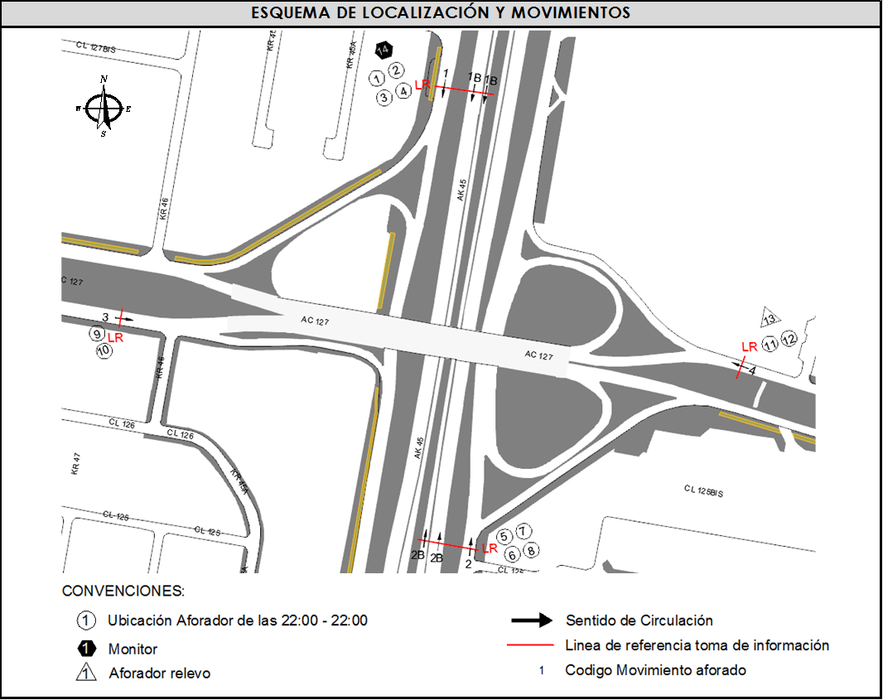
 |  |  |  | OBSERVACIONES DE LA TOMA DE INFORMACIÒN
 |  | AL | 2 | OBSERVACION |  |  |  |  |  | ACCESO
 |  | AT | 2.5 | SE PRESENTA LLUVIA EN EL PUNTO DESDE LAS 04:50 HASTA LAS 06:00 HORAS |  |  |  |  |  | TODOS
 |  | BA | 2.5 | ESTA INTERSECCIÓN PRESENTA VARIACIONES EN LOS VOLÚMENES EN CIERTOS INTERVALOS, GENERADOS POR EL EFECTO DE CONGESTIÓN EN LAS SALIDAS HACIA LAS CONECTANTES U OREJAS, ASÍ COMO EL CAMBIO DE CALZADAS ESPECIALMENTE EN LOS PERIODOS DE HORA PICO. |  |  |  |  |  | SUR Y NORTE
 |  | ESP | 2
 |  | INT | 2
 |  | C2P | 2.5 | SE PRESENTAN LLUVIAS EN LOS PERIODOS DE LAS 09:30-09:45 Y 14:00-15:50 HORAS. |  |  |  |  |  | TODOS
 |  | C2G | 2.5
 |  | C3-C4 | 2.5
 |  | C5 | 2.5
 |  | >C5 | 2.5
 |  | M | 0.5
 |  | BIC | 0.3

 |  | ANALISIS PUNTUAL
 |  | LA INTERSECCIÓN AVENIDA CARRERA 45 (AUTOPISTA NORTE) CON AVENIDA CALLE 127 (AVENIDA RODRIGO LARA BONILLA), SE ENCUENTRA UBICADA AL NORTE DE LA CIUDAD, EN LA LOCALIDAD DE USAQUEN. LA AVENIDA CARRERA 45 TIENE CUATRO CALZADAS , DOS POR CADA SENTIDO DE CIRCULACIÓN, NORTE - SUR Y VICEVERSA, LAS CALZADAS LENTAS CUENTAN CON DOS CARRILES PARA LA CIRCULACIÓN DE TRÁFICO MIXTO Y LAS RÁPIDAS CONTIENEN TRES CARRILES PARA TRÁFICO MIXTO Y UN CARRIL EXCLUSIVO DEL SISTEMA TRANSMILENIO Y SU RESPECTIVO SEPARADOR CENTRAL, MIENTRAS LA AVENIDA CALLE 127 CUENTA CON DOS CALZADAS, UNA POR CADA SENTIDO DE CIRCULACIÓN, ESTE - OESTE Y VICEVERSA, CON DOS CARRILES PARA CADA UNA PERMITIENDO LA CIRCULACIÓN DE TRAFICO MIXTO ( INCLUYE TPC ), EL PASO DE ESTA AVENIDA ES SOBRE NIVEL DE LA AVENIDA CARRERA 45. EL VOLUMEN TOTAL AFORADO DURANTE EL DÍA FUE DE 329.908 VEHÍCULOS MIXTOS, COMPUESTOS DE LA SIGUIENTE MANERA: EL 85% CORRESPONDE A VEHÍCULOS LIVIANOS, EL 7,7% A MOTOS, EL 3,8% A TRANSPORTE PÚBLICO COLECTIVO Y EL 2,9% A VEHÍCULOS DE CARGA. LOS PERÍODOS DE MÁXIMA DEMANDA SE PRESENTAN ENTRE LAS 07:15 Y LAS 08:15 HORAS, Y ENTRE LAS 12:30 Y 13:30 HORAS. LA HORA PICO TOTAL DE LA INTERSECCIÓN SE REGISTRA ENTRE LAS 7:15 Y 8:15 HORAS, PERIODO EN EL QUE SE MOVILIZA UN TOTAL DE 20.027 VEHÍCULOS MIXTOS, DE LOS CUALES EL 82,2% CORRESPONDE A VEHÍCULOS LIVIANOS, EL 8,7% A MOTOS, EL 4,8% A TRANSPORTE PUBLICO COLECTIVO Y MASIVO, EL 3,2% A CAMIONES Y FINALMENTE EL 1,1% A BICICLETAS.

 |  | REGISTRO FOTOGRÁFICO
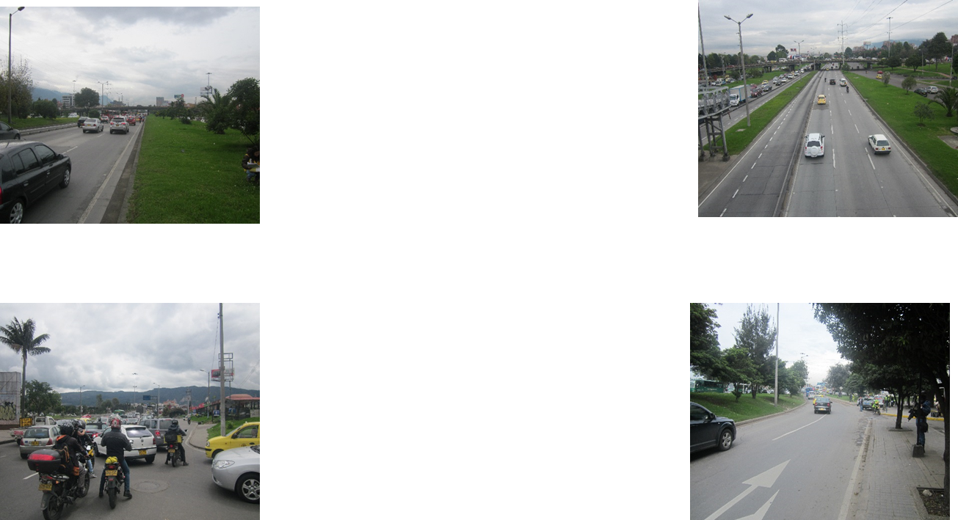

 |  | ACCESO NORTE |  |  |  |  | ACCESO SUR

 |  | ACCESO OCCIDENTE |  |  |  |  | ACCESO ORIENTE

